关系图
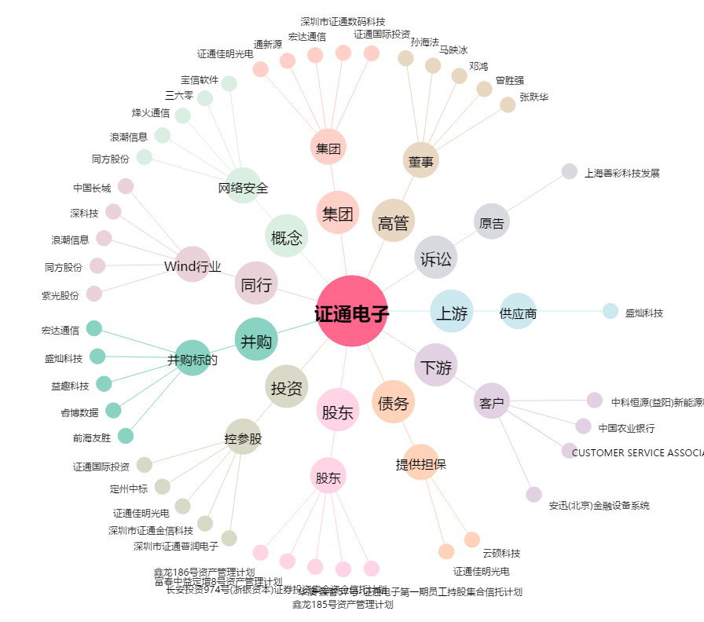
证通电子[002197.SZ] - 关系概览图

